Screenshots
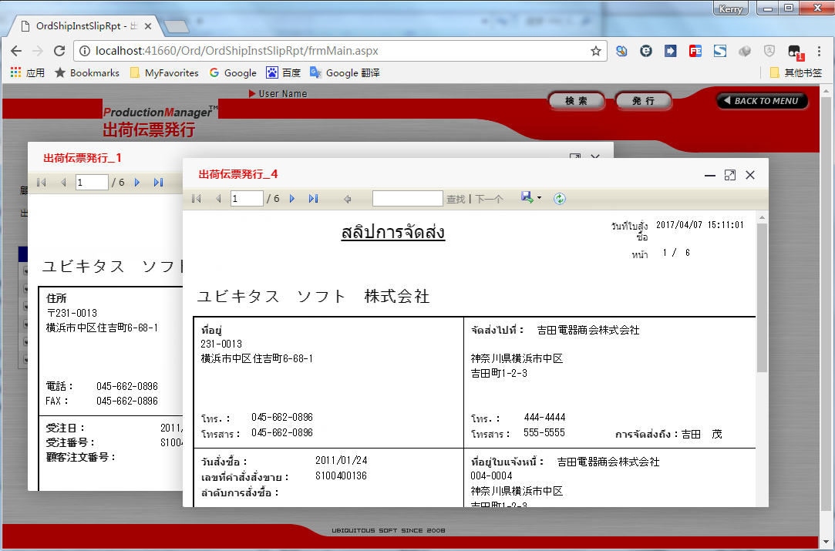
SSRSサーバー
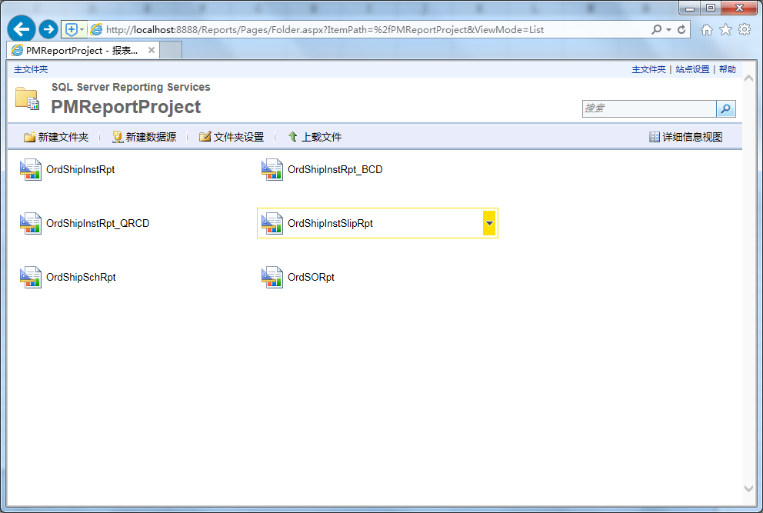

SSRS標準レポート
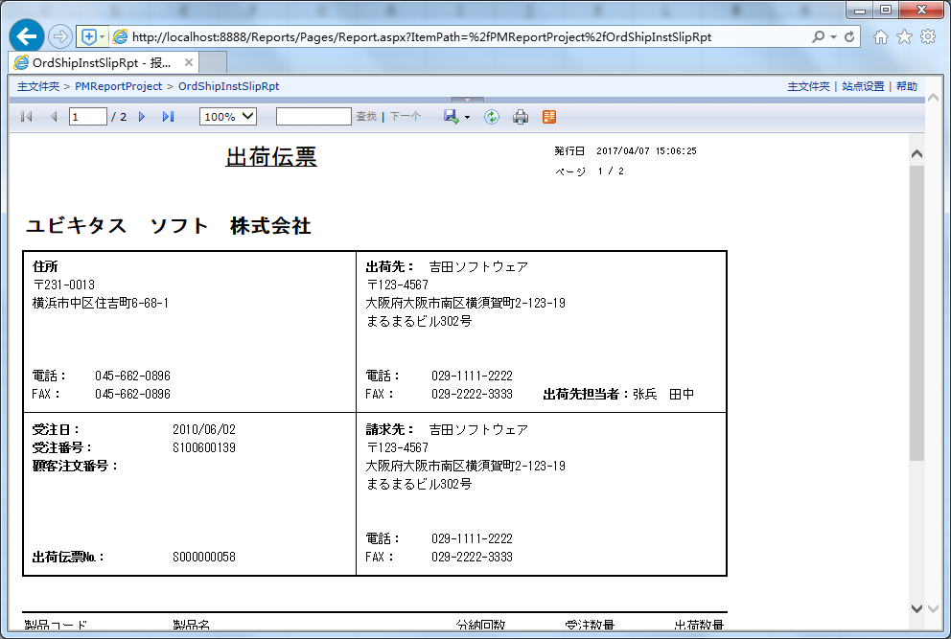

SSRSバーコードレポート
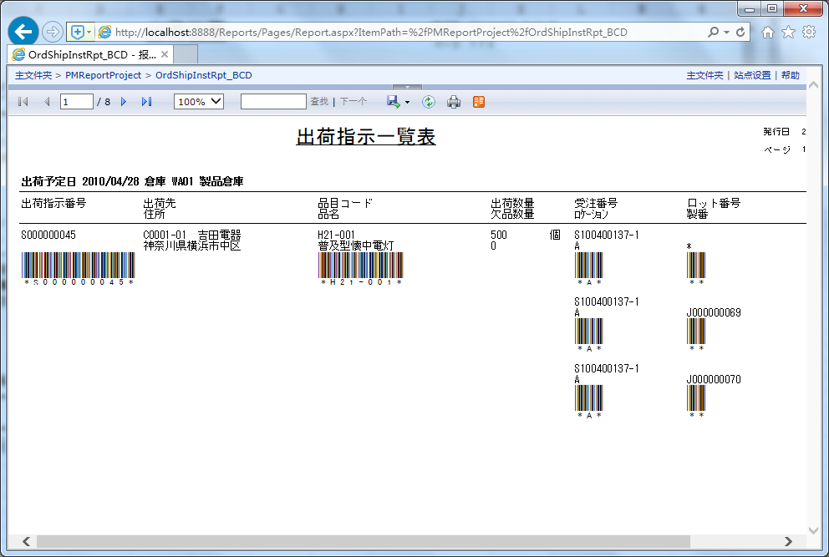

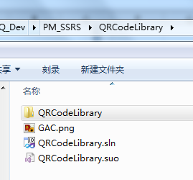
SSRSサーバー・GACにQRCODEプラグインを追加します。（ThoughtWorks.QRCode.dll）
 | gacutil -i QRCodeLibrary.dll
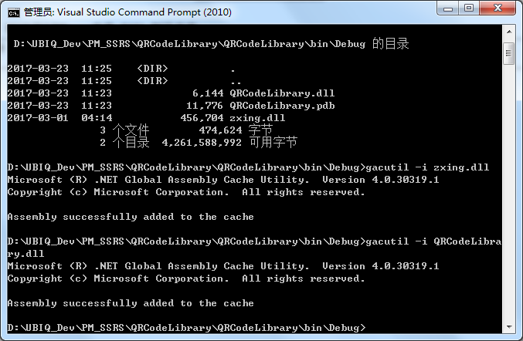

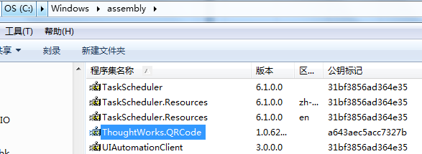

SSRS二次元コードレポート
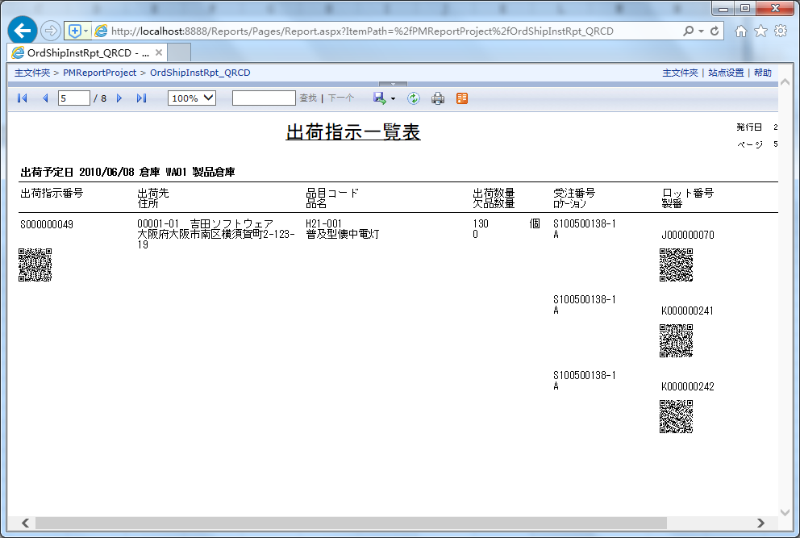

アナログPMレポートポップ（単一のレポート）
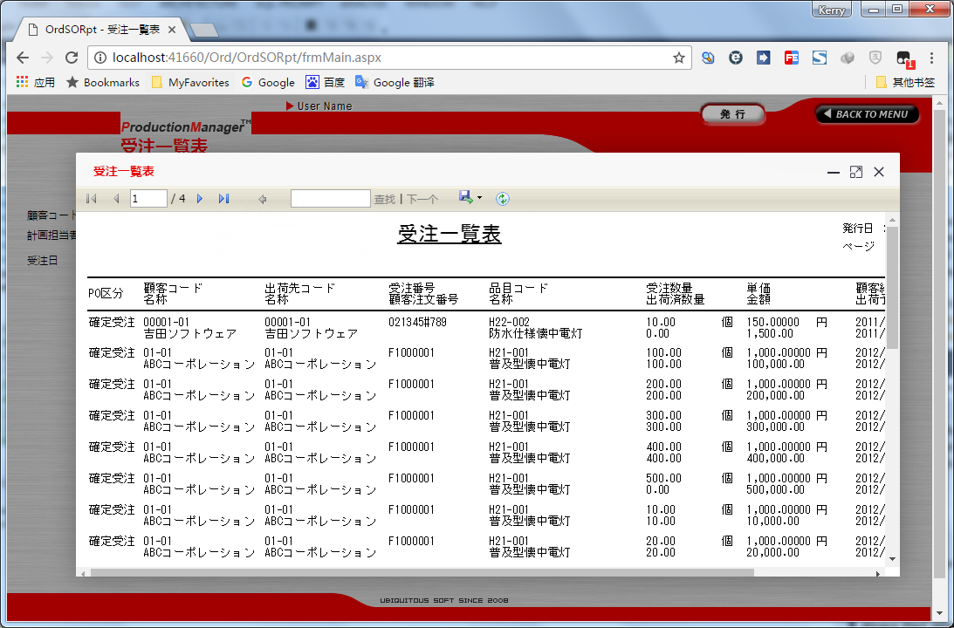

アナログPMレポートポップ（複数のレポート）

